Datos Generales
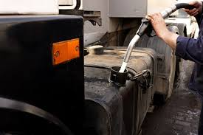
Programa de Acuerdos Voluntarios de Producción más Limpia (AVP+L)

CONTROL DEL CONSUMO DE COMBUSTIBLES (Versión 1.0)

Organización:

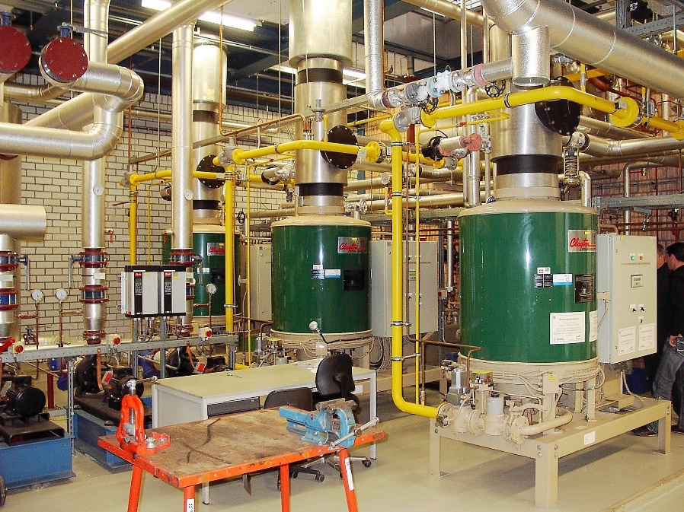
Ubicación de la planta / edficación
 | Provincia:
 | Cantón:
 | Distrito:
 | Dirección:

Vigencia del AVP+L: |  | Inicio: | Fin:

Período reportado: |  | Inicio: | Fin:

Responsable de registro:
Puesto:
Teléfono:
Correo electrónico:

Edificio-Proceso 1
 |  | ORGANIZACIÓN: |  |  |  |  |  |  |  |  |  | EDIFICIO/PROCESO:
 |  | FECHA DE ACTUALIZACIÓN: |  |  |  |  |  |  |  |  |  | ENCARGADO DE REGISTRO:

 |  | INDICADOR DE LÍNEA BASE
 |  |  | Tipo de combustible |  | Consumo (litros/mes) (Ci) |  | Gasto (colones/mes) (Gi) |  | Indicador de consumo
 |  |  |  |  |  |  |  |  | Valor | Unidad de medida
 |  |  | Gasolina
 |  |  | Diésel
 |  |  | Gas LPG
 |  |  | Búnker
 |  |  | Otro
 |  |  | Total

 |  | META AMBIENTAL
 |  |  | Meta 1 acordada: |  |  |  |  | Unidad de medida:
 |  | Nota: inserte filas en caso que se haya fijado más de una meta

CUADRO 1. REGISTRO MENSUAL DE CONSUMO DE COMBUSTIBLES
Nota: emplear un único archivo en donde se vaya plasmando la totalidad de registros, de manera que se visualice el historial completo durante la vigencia del AVP+L
Mes |  | Consumo de combustibles (litros) (Ca) |  |  |  |  |  | Reducción del consumo respecto a línea base (litros) (Ci - Ca) |  |  |  |  |  | Gasto (colones) (Ga) |  |  |  |  |  | Reducción del gasto respecto a línea base (colones) (Gi-Ga) |  |  |  |  |  | Producción total (P) |  | Indicador de consumo (l/unidad de producción) (Ca/P)
 |  | Gasolina | Diesel | Gas LPG | Búnker | Otro | Total | Gasolina | Diesel | Gas LPG | Búnker | Otro | Total | Gasolina | Diesel | Gas LPG | Búnker | Otro | Total | Gasolina | Diesel | Gas LPG | Búnker | Otro | Total | Valor | Unidad de medida
Jun-20
Jul-20
Aug-20
Sep-20
Oct-20
Nov-20
Dec-20
Jan-21
Feb-21
Mar-21
Apr-21
May-21
Jun-21
Jul-21
Aug-21
Sep-21
Oct-21
Nov-21
Dec-21
Jan-22
Feb-22
Mar-22
Apr-22
May-22
Jun-22
Jul-22
Aug-22
Sep-22
Oct-22
Nov-22
Total del período |  |  |  |  |  |  |  |  |  |  |  |  |  |  |  |  |  |  |  |  |  |  |  |  |  |  | --- | ---
Promedio mensual |  |  |  |  |  |  |  |  |  |  |  |  |  |  |  |  |  |  |  |  |  |  |  |  |  |  | ---

CUADRO 2. CONSUMO SEMESTRAL DE AGUA
Semestre |  | Consumo de combustibles (litros) (Ca) |  |  |  |  |  | Reducción del consumo respecto a línea base (litros) (Ci - Ca) |  |  |  |  |  | Gasto (colones) (Ga) |  |  |  |  |  | Reducción del gasto respecto a línea base (colones) (Gi-Ga) |  |  |  |  |  | Producción total (P) |  | Indicador de consumo (l/unidad de producción) (Ca/P)
 |  | Gasolina | Diesel | Gas LPG | Búnker | Otro | Total | Gasolina | Diesel | Gas LPG | Búnker | Otro | Total | Gasolina | Diesel | Gas LPG | Búnker | Otro | Total | Gasolina | Diesel | Gas LPG | Búnker | Otro | Total | Valor | Unidad de medida
Semest. 1 | Total |  |  |  |  |  |  | --- | --- | --- | --- | --- | --- |  |  |  |  |  |  | --- | --- | --- | --- | --- | --- |  |  | ---
 | Promedio mensual
Semest. 2 | Total |  |  |  |  |  |  | --- | --- | --- | --- | --- | --- |  |  |  |  |  |  | --- | --- | --- | --- | --- | --- |  |  | ---
 | Promedio mensual
Semest. 3 | Total |  |  |  |  |  |  | --- | --- | --- | --- | --- | --- |  |  |  |  |  |  | --- | --- | --- | --- | --- | --- |  |  | ---
 | Promedio mensual
Semest. 4 | Total |  |  |  |  |  |  | --- | --- | --- | --- | --- | --- |  |  |  |  |  |  | --- | --- | --- | --- | --- | --- |  |  | ---
 | Promedio mensual
Semest. 5 | Total |  |  |  |  |  |  | --- | --- | --- | --- | --- | --- |  |  |  |  |  |  | --- | --- | --- | --- | --- | --- |  |  | ---
 | Promedio mensual
Total del período |  |  |  |  |  |  |  | --- | --- | --- | --- | --- | --- |  |  |  |  |  |  | --- | --- | --- | --- | --- | --- |  | --- | ---
Promedio mensual |  |  |  |  |  |  |  |  |  |  |  |  |  |  |  |  |  |  |  |  |  |  |  |  |  |  | ---

Consumo de combustibles y producción (totales)
 | Consumo de combustibles (litros) | Producción (unidades)
Jun-20 | 0
Jul-20 | 0
Aug-20 | 0
Sep-20 | 0
Oct-20 | 0
Nov-20 | 0
Dec-20 | 0
Jan-21 | 0
Feb-21 | 0
Mar-21 | 0
Apr-21 | 0
May-21 | 0
Jun-21 | 0
Jul-21 | 0
Aug-21 | 0
Sep-21 | 0
Oct-21 | 0
Nov-21 | 0
Dec-21 | 0
Jan-22 | 0
Feb-22 | 0
Mar-22 | 0
Apr-22 | 0
May-22 | 0
Jun-22 | 0
Jul-22 | 0
Aug-22 | 0
Sep-22 | 0
Oct-22 | 0
Nov-22 | 0
Consumo de combustibles totales por unidad de producción
 | Consumo de combustibles (litros por unidad de producción)
Jun-20 | 0.00
Jul-20 | 0.00
Aug-20 | 0.00
Sep-20 | 0.00
Oct-20 | 0.00
Nov-20 | 0.00
Dec-20 | 0.00
Jan-21 | 0.00
Feb-21 | 0.00
Mar-21 | 0.00
Apr-21 | 0.00
May-21 | 0.00
Jun-21 | 0.00
Jul-21 | 0.00
Aug-21 | 0.00
Sep-21 | 0.00
Oct-21 | 0.00
Nov-21 | 0.00
Dec-21 | 0.00
Jan-22 | 0.00
Feb-22 | 0.00
Mar-22 | 0.00
Apr-22 | 0.00
May-22 | 0.00
Jun-22 | 0.00
Jul-22 | 0.00
Aug-22 | 0.00
Sep-22 | 0.00
Oct-22 | 0.00
Nov-22 | 0.00

